Composite
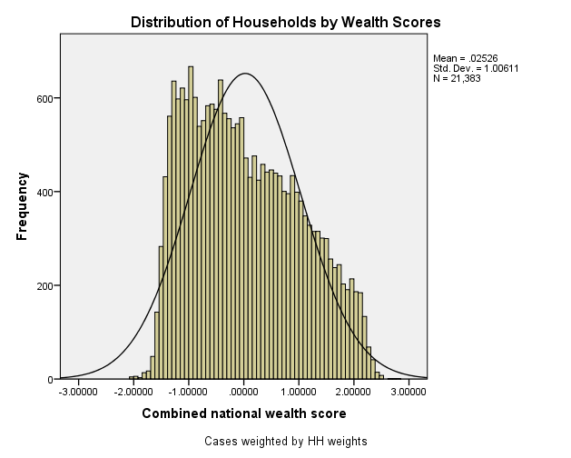
Combined Scores

 | Urban Area

 |  | Coefficientsa
 |  | Model |  | Unstandardized Coefficients |  | Standardized Coefficients | t | Sig.
 |  |  |  | B | Std. Error | Beta
 |  | 1 | (Constant) | 0.619 | 0.002 |  | 394.245 | 0.000
 |  |  | urbscore Urban wealth score | 0.919 | 0.002 | 0.986 | 584.851 | 0.000
 |  | a. Dependent Variable: comscore Common wealth score

 |  |  | Combined Score= .619 + .919 * Urban Score

 | Rural

 |  | Coefficientsa
 |  | Model |  | Unstandardized Coefficients |  | Standardized Coefficients | t | Sig.
 |  |  |  | B | Std. Error | Beta
 |  | 1 | (Constant) | -0.492 | 0.001 |  | -551.389 | 0.000
 |  |  | rurscore Rural wealth score | 0.741 | 0.001 | 0.991 | 831.273 | 0.000
 |  | a. Dependent Variable: comscore Common wealth score

 |  |  | Combined Score= -.492 + .741 * Rural Score

 | Combined Score

 |  | Statistics
 |  | combscor Combined national wealth score
 |  | N | Valid | 21383
 |  |  | Missing | 0
 |  | Mean |  | 0.0252571
 |  | Std. Error of Mean |  | 0.00688035
 |  | Median |  | -0.1067910
 |  | Mode |  | 2.15694
 |  | Std. Deviation |  | 1.00610850
 |  | Skewness |  | 0.363
 |  | Std. Error of Skewness |  | 0.017
 |  | Kurtosis |  | -0.877
 |  | Std. Error of Kurtosis |  | 0.033
 |  | Minimum |  | -2.02842
 |  | Maximum |  | 2.81357
 |  | Percentiles | 20 | -0.9659848
 |  |  | 40 | -0.4031003
 |  |  | 60 | 0.2296594
 |  |  | 80 | 0.9994189

 | histrogram

